Instruções
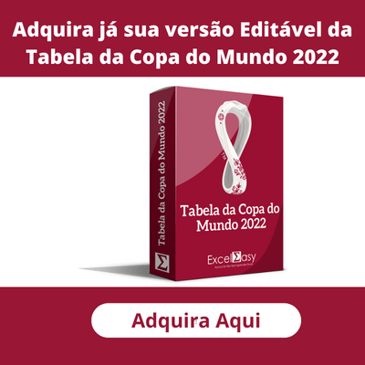
INSTRUÇÕES PARA USO PARA TABELA DA COPA DO MUNDO 2022

1 | Preencha os placares de todas as partidas de cada grupo. A definição para as Oitavas de Final só ocorrerá quando preencher todas as partidas de cada grupo.

2 | Na etapa de Mata-mata, preencha o placar do tempo regular. Só utilize o campo dos Pênaltis (P) em caso de empate no tempo Regular. A classificação de cada seleção é feita automaticamente de acordo com o placar anotado.

3 | Caso tenha interesse em adquirir a versão da Tabela da Copa do Mundo 2022 Editável, basta clicar no primeiro banner ao lado para acessar nossa loja.
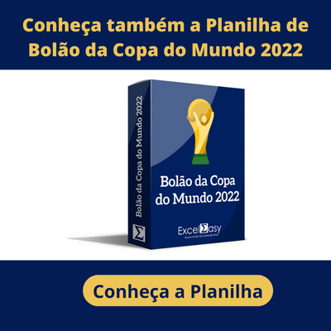
4 | Ao abrir o arquivo pela primeira vez, certifique-se de ter habilitado a Planilha para edição. Caso contrário, o Excel não permitirá que seja inserido os placares.

5 | Este modelo de Planilha foi desenvolvido e testado no Microsoft Excel para Windows. Não garantimos a compatibilidade com o Excel para MAC, Google Sheets, Excel para celular ou tablet ou qualquer outro software de Planilhas que não seja o Microsoft Excel para Windows.

6 | Não realizamos ajustes em nossas planilhas e, neste caso, qualquer alteração é de responsabilidade do usuário da planilha ao adquirir a versão editável.

7 | Caso tenha alguma dúvida, basta enviar um e-mail para contato@exceleasy.com.br

8 | Este modelo de planilha é disponibilizado gratuitamente em nosso site e sua versão editável é comercializada exclusivamente em nossa loja oficial. O download gratuito ou a compra da versão editável deste modelo de não lhe garante o direito de comercializá-la. Qualquer violação de direitos autorais, será respondida judicialmente.

